水質調査地点、西の湖中央部水質調査結果
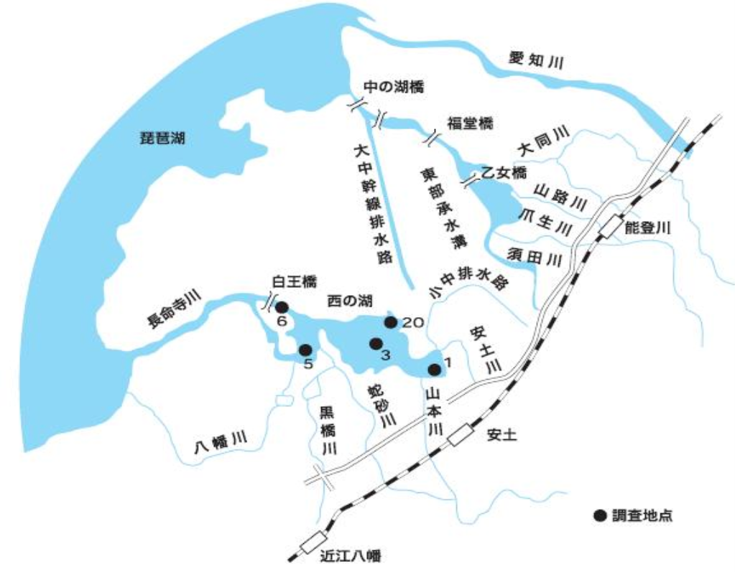
（１０）西の湖水質調査
ア 水質調査地点

